Sheet1
１．TwoMonthesCalendarについて How about
TwoMonthesCalendarは二月分の日付を表示するシンプルなカレンダーアプリです。
TwoMonthesCalendar is a simple calendar application that displays the date for two months.

２．起動方法 Startup
TwoMonthesCalendar.exeをダブルクリックすることでデスクトップ上にカレンダーが表示されます。
Double-click on TwoMonthesCalendar.exe to display the calendar on your desktop.

３．できること What you can do.
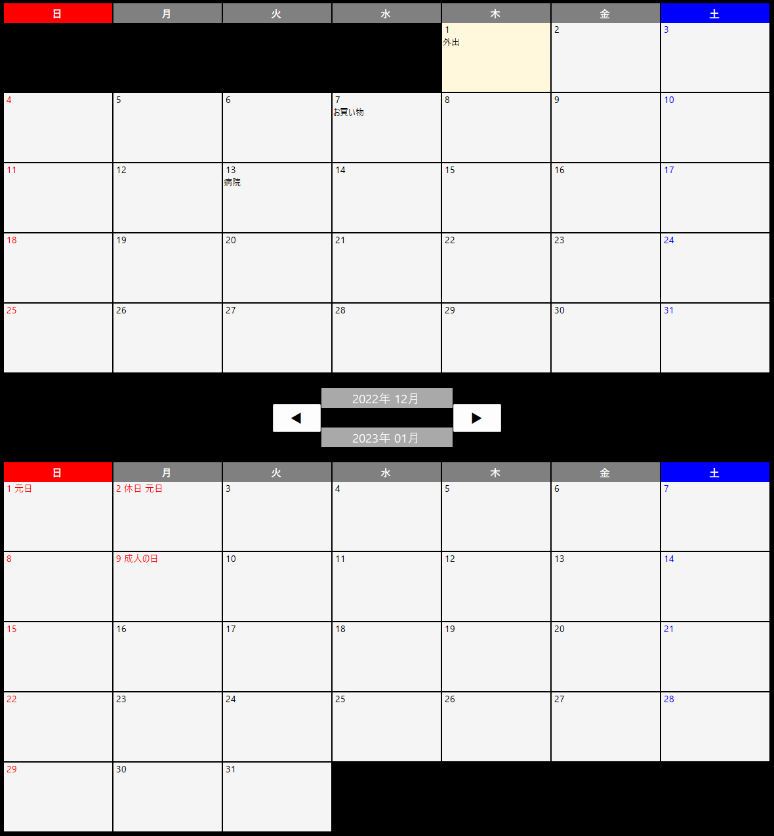

各日付にはテキストを書き込むことができます。
You can write text on each date.

このボタンを押すことで月を切り替えることができます。
You can switch months by pressing this button.

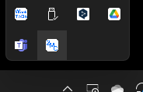
タスクトレイのアイコンを右クリックすることでサイズの調整と配置の切り替えを行うことができます。
You can adjust the size and toggle the placement by right-clicking on the task tray icon.


 | Exit
 | For Resolution 1920*1080
 | For Resolution 2560*1440
 | Horizontal Layout(Vertical Layout)

横配置表示イメージ Horizontal layout display image

４．終了方法 Exit
タスクトレイのアイコンを右クリックし、「終了」を選択してください。
Right-click the icon in the task tray and select "終了".

